4457aed65ed8895d5e26de5cc653f91
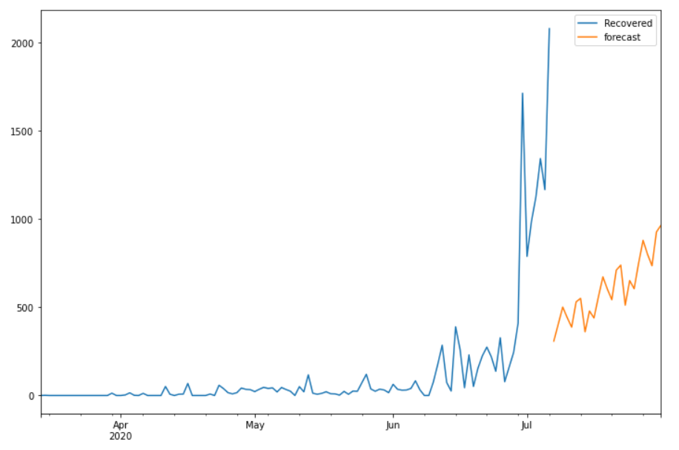
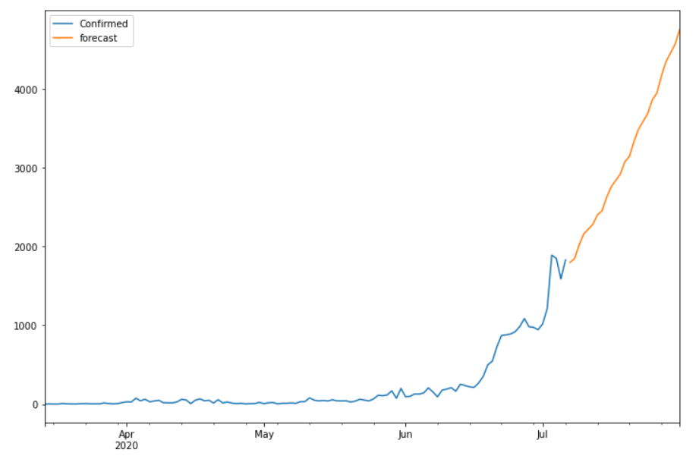
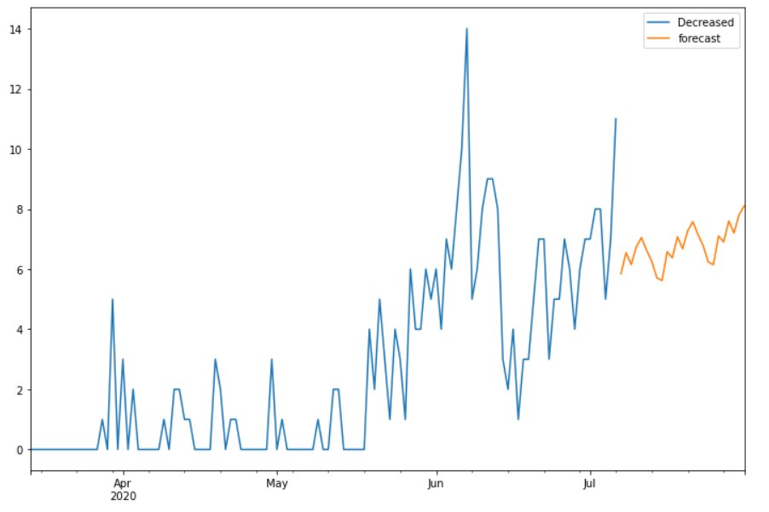
Date | Future_Predicted_Confirmed | Future_Predicted_Recovered | Future_Predicted_Decreased
2020-07-07 | 1799.3770061 | 307.99387141 | 5.8492088551
2020-07-08 | 1849.4041537 | 404.61459865 | 6.5491063534
2020-07-09 | 2023.7555274 | 500.71904331 | 6.149159968
2020-07-10 | 2161.276984 | 441.3764961 | 6.7491892627
2020-07-11 | 2222.0757696 | 387.05599439 | 7.0492370174
2020-07-12 | 2283.9873441 | 530.22953758 | 6.619587103
2020-07-13 | 2404.7903533 | 550.18532338 | 6.2559296277
2020-07-14 | 2455.2071111 | 360.77275441 | 5.7104483389
2020-07-15 | 2624.9338509 | 478.52084089 | 5.6195356297
2020-07-16 | 2759.6960721 | 439.0208724 | 6.5761557975
2020-07-17 | 2841.5861987 | 559.43946358 | 6.3761493612
2020-07-18 | 2921.98745 | 671.92293665 | 7.0760468595
2020-07-19 | 3078.4775583 | 602.5376858 | 6.6761004741
2020-07-20 | 3147.4718885 | 542.7314802 | 7.2761297688
2020-07-21 | 3338.1515894 | 709.98808337 | 7.5761775235
2020-07-22 | 3493.7993495 | 738.38409226 | 7.1465276091
2020-07-23 | 3590.7682505 | 511.5240322 | 6.7828701338
2020-07-24 | 3690.711996 | 650.57215778 | 6.237388845
2020-07-25 | 3864.2055878 | 604.94843797 | 6.1464761358
2020-07-26 | 3949.4478522 | 749.56030284 | 7.1030963036
2020-07-27 | 4169.3481272 | 878.81821407 | 6.9030898674
2020-07-28 | 4349.4640247 | 799.78566931 | 7.6029873656
2020-07-29 | 4460.0107954 | 734.88916955 | 7.2030409802
2020-07-30 | 4571.6826027 | 926.62424247 | 7.8030702749
2020-07-31 | 4759.6249446 | 963.85588419 | 8.1031180296

